Лист1
Остатки оборотных средств |  | Обьем реализованной продукции
Дата | Сумма | Квартал | Сумма
на 1 января 2002 | 2500 | | | 3000 |  | обр= | 2475
1 апреля 2002 | 2600 | || | 3500 |  | К об = | 5.0505050505 | оборот
1 июля 2002 | 2400 | ||| | 2900 |  | Т = | 71.28 | 72 дня
1 октября 2002 | 2400 | |V | 3100
1 января 2003 | 2500

Остатки оборотных средств |  | Обьем реализованной продукции |  |  | обр= | 2525
Дата | Сумма | Квартал | Сумма |  | К об= | 2.5742574257
на 1 января 2002 | 2500 | | | 3000 |  | Т= | 69.923076923 | 70 дней
1 апреля 2002 | 2600 | || | 3500
1 июля 2002 | 2400

Выводы: | Чем больше оборотов совершают оборотные средства, тем лучше они используются - производиться большее кол-во продукции
 | Уменьшении длительности одного оборота говорит о лучшем использовании оборотных средств
 | Показатели ООС могут рассчитываться по всем оборотным средствам, участвующим в обороте, и по отдельным элементам. При ускорении ООС из оборота высвобождаются материальные русурсы и источники их образования, при замедлении - в оборот вовлекаются доп средства

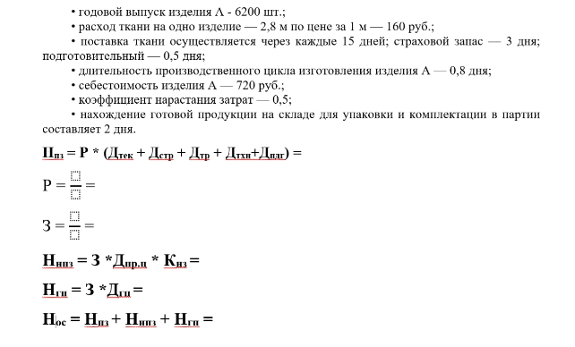

годовой выпуск A- |  | 6200
Расход ткани на 1 изделие- |  |  | 2.8 |  | 1м- | 160
поставка- | 15 | дней | страховой запас- | 3 | дня | подготовительный- |  | 0.5 | дня
Длительность произ цикла- |  |  | 0.8 | дг=ня
себестомость изделия - |  | 720
коэф нарастания затрат- |  | 0.5
нахождение готовой продукции - |  |  | 2 | дня

П пз = | 142737.78 | руб
Средний одноднеынй расход= |  |  | 7715.5555556 | руб
Затраты= | 12400 | руб
Н нпз= | 4960 | руб
Н гп= | 24800 | руб
Н ос= | 172497.78 | руб

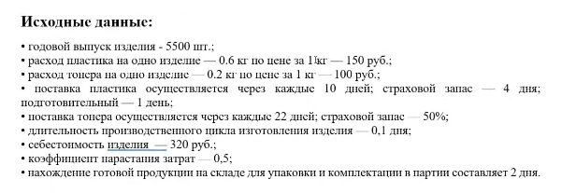

годовой выпуск A- |  | 5500
Расход пластика на 1 изделие- |  |  | 0.6 | кг | 1м- | 150
Расход тонера на 1 изделие- |  |  | 0.2 | кг | 1м- | 100
поставка пластика- | 10 | дней | страховой запас- | 4 | дня | подготовительный- |  | 1 | дня
поставка тоенера | 22 | дня | страховой запас- | 50%
Длительность произ цикла- |  |  | 0.1 | дг=ня
себестомость изделия - |  | 320
коэф нарастания затрат- |  | 0.5
нахождение готовой продукции - |  |  | 2 | дня

П пз пластик= | 20625.00 | руб
П пз тонер= | 10083.333333 | руб
Средний одноднеынй расход на пластик= |  |  | 1375 | руб
Средний одноднеынй расход на тонер= |  |  | 305.55555556 | руб

Затраты= | 4888.8888889 | руб
Н нпз= | 244.44444444 | руб
Н гп= | 9777.7777778 | руб
Н ос= | 40730.56 | руб

